Layout Screen
Detail Design | Project | ASOFT - ERP.NET | ID Screen | CRMFXXX4 | Created By | Thị Phượng | Updated By | Thị Phượng
 | Module | ASOFT - CRM | Name Screen | Báo cáo khách hàng không phát sinh đơn hàng | Created Date | 02/01/2016 | Updated Date | 2016-02-01

Layout |  |  |  |  |  |  | Overview
 |  |  |  |  |  |  | Sử dụng màn hình này để: In báo cáo Khách hàng không phát sinh đơn hàng
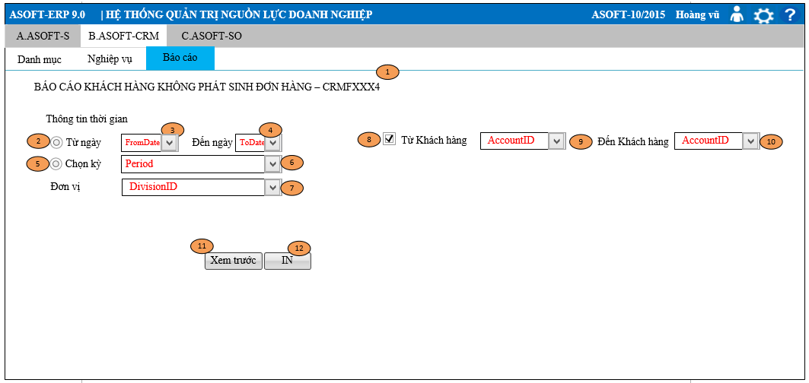

 |  |  |  |  |  |  | Flow Screen

